Planilha1
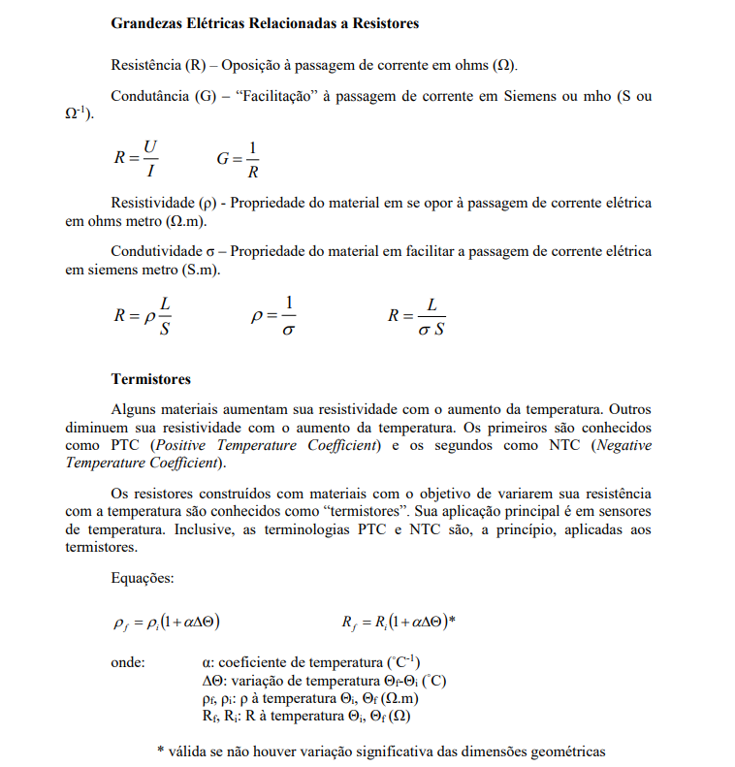
3 ao 5) | p= | 0.000000016 | ohm/m
 | L= | 437 | m
 | s= | 10 | mm² | 0.00001 | m²
 | v= | 24 | V

 | R= | 0.6992 | Ohm
 | i= | 34.324942792 | A

6 ao 7) | Ti= | 30 | °C
 | R= | 471 | ohm
 | α= | 0.004 | °C-¹
 | Tf= | 124 | °C
 | Rf= | 648.096 | ohm

8) | L= | 825 | m
 | d= | 36 | mm | 0.036 | m
 | V= | 4 | V
 | i= | 266 | mA | 0.266 | A
 | R= | 15.037593985 | ohm
 | A= | 0.0010178760198 | mm^2
 | p= | 1.8553219772E-05 | ohm.m
 | sigma= | 53899 | S/m

9) | V= | 3 | V
 | i= | 0.39 | A
 | R= | 7.6923076923 | ohm
 | G= | 0.13 | S

